Solicitud gráfica
 | Área: | Matemáticas |  |  | Fecha:
 | Grado: | 7 |  |  | 2016-01-02
 | Título del tema: | Refuerza tu aprendizaje: La representación decimal de un número racional |  |  | ¿Cuaderno de estudio o recurso? | Recurso
 | Editor: | Alexnder Rincon |  |  | Motor del recurso | M101

 | Código guión o recurso: | MA_07_05_CO_REC_120 | ← Para determinar este código, visite la hoja de Ayuda
 |  |  |  |  | ESPECIFICACIÓN DE ARCHIVOS A ENTREGAR
Núm. | Archivo Shutterstock o ruta en web | Imagen para: | Tipo | Ubicación de la imagen en el recurso M101 | Nombre imagen SMALL | Tamaño imagen SMALL | Nombre imagen ZOOM | Tamaño imagen ZOOM | Descripción | Observaciones
IMG01 | Descripcion | Recurso M101 |  | Contenido | MA_07_05_CO_REC_120_IMG01n.png | 286 x 286 px | MA_07_05_CO_REC_120_IMG01a.png | 500 x 500 px | 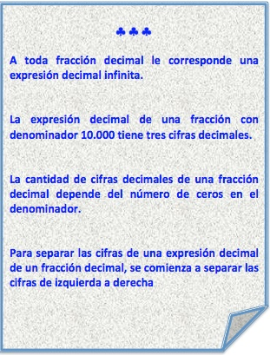
IMG02 | Descripcion Imagen tomada de google. Elaborar imagen similar | Recurso M101 |  | Contenido | MA_07_05_CO_REC_120_IMG02n.png | 286 x 286 px | MA_07_05_CO_REC_120_IMG02a.png | 500 x 500 px
IMG03 | Descripcion | Recurso M101 |  | Contenido | MA_07_05_CO_REC_120_IMG03n.png | 286 x 286 px | MA_07_05_CO_REC_120_IMG03a.png | 500 x 500 px | 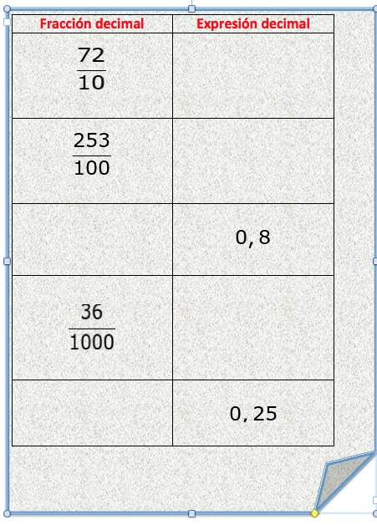
IMG04 | Descripcion | Recurso M101 |  | Contenido | MA_07_05_CO_REC_120_IMG04n.png | 286 x 286 px | MA_07_05_CO_REC_120_IMG04a.png | 500 x 500 px
IMG05 | Descripcion | Recurso M101 |  | Contenido | MA_07_05_CO_REC_120_IMG05n.png | 286 x 286 px | MA_07_05_CO_REC_120_IMG05a.png | 500 x 500 px
IMG06 | Descripcion | Recurso M101 |  | Contenido | MA_07_05_CO_REC_120_IMG06n.png | 286 x 286 px | MA_07_05_CO_REC_120_IMG06a.png | 500 x 500 px
IMG07 | Descripcion | Recurso M101 |  | Contenido | MA_07_05_CO_REC_120_IMG07n.png | 286 x 286 px | MA_07_05_CO_REC_120_IMG07a.png | 500 x 500 px
IMG08 | Descripcion: Imagen tomada de google | Recurso M101 |  | Contenido | MA_07_05_CO_REC_120_IMG08n.png | 286 x 286 px | MA_07_05_CO_REC_120_IMG08a.png | 500 x 500 px
IMG09 | Descripcion | Recurso M101 |  | Contenido | MA_07_05_CO_REC_120_IMG09n.png | 286 x 286 px | MA_07_05_CO_REC_120_IMG09a.png | 500 x 500 px
IMG10 | Descripcion | Recurso M101 |  | Contenido | MA_07_05_CO_REC_120_IMG10n.png | 286 x 286 px | MA_07_05_CO_REC_120_IMG10a.png | 500 x 500 px
IMG11 | Descripcion | Recurso M101 |  | Contenido | MA_07_05_CO_REC_120_IMG11n.png | 286 x 286 px | MA_07_05_CO_REC_120_IMG11a.png | 500 x 500 px
IMG12 | Descripcion | Recurso M101 |  | Contenido | MA_07_05_CO_REC_120_IMG12n.png | 286 x 286 px | MA_07_05_CO_REC_120_IMG12a.png | 500 x 500 px
IMG13 | Descripcion | Recurso M101 |  | Contenido | MA_07_05_CO_REC_120_IMG13n.png | 286 x 286 px | MA_07_05_CO_REC_120_IMG13a.png | 500 x 500 px
IMG14 | Descripcion | Recurso M101 |  | Contenido | MA_07_05_CO_REC_120_IMG14n.png | 286 x 286 px | MA_07_05_CO_REC_120_IMG14a.png | 500 x 500 px |  | Elaborar imagen
IMG15 | Descripcion | Recurso M101 |  | Contenido | MA_07_05_CO_REC_120_IMG15n.png | 286 x 286 px | MA_07_05_CO_REC_120_IMG15a.png | 500 x 500 px
IMG16 | Descripcion | Recurso M101 |  | Contenido | MA_07_05_CO_REC_120_IMG16n.png | 286 x 286 px | MA_07_05_CO_REC_120_IMG16a.png | 500 x 500 px
IMG17 | Descripcion | Recurso M101 |  | Contenido | MA_07_05_CO_REC_120_IMG17n.png | 286 x 286 px | MA_07_05_CO_REC_120_IMG17a.png | 500 x 500 px
IMG18 | Descripcion | Recurso M101 |  | Contenido | MA_07_05_CO_REC_120_IMG18n.png | 286 x 286 px | MA_07_05_CO_REC_120_IMG18a.png | 500 x 500 px
IMG19 | Descripcion | Recurso M101 |  | Contenido | MA_07_05_CO_REC_120_IMG19n.png | 286 x 286 px | MA_07_05_CO_REC_120_IMG19a.png | 500 x 500 px
IMG20 | Descripcion | Recurso M101 |  | Contenido | MA_07_05_CO_REC_120_IMG20n.png | 286 x 286 px | MA_07_05_CO_REC_120_IMG20a.png | 500 x 500 px
IMG21 | Descripcion | Recurso M101 |  | Contenido | MA_07_05_CO_REC_120_IMG21n.png | 286 x 286 px | MA_07_05_CO_REC_120_IMG21a.png | 500 x 500 px
IMG22 | Descripcion | Recurso M101 |  | Contenido | MA_07_05_CO_REC_120_IMG22n.png | 286 x 286 px | MA_07_05_CO_REC_120_IMG22a.png | 500 x 500 px
IMG23 | Descripcion | Recurso M101 |  | Contenido | MA_07_05_CO_REC_120_IMG23n.png | 286 x 286 px | MA_07_05_CO_REC_120_IMG23a.png | 500 x 500 px
IMG24 | Descripcion | Recurso M101 |  | Contenido | MA_07_05_CO_REC_120_IMG24n.png | 286 x 286 px | MA_07_05_CO_REC_120_IMG24a.png | 500 x 500 px

